Monthly Trend
Produk-KIP | 2026-01-31 | 2026-02-28 | 2026-03-31 | 2026-04-19 | Total
CHATGPT Go | 897 | 849 | 727 | 564 | 3037
Jaringan Prioritas | 617 | 509 | 438 | 295 | 1859
Travel Assistant | 436 | 226 | 307 | 200 | 1169
Siscamling | 211 | 216 | 260 | 158 | 845
SIMPATI TikTok | 150 | 141 | 144 | 115 | 550
Proteksi Kecil | 59 | 59 | 68 | 46 | 232
VNSP | 43 | 51 | 49 | 21 | 164
FTTR | 140 | 245 | 327 | 324 | 1036
Indihome Smart | 2 | 1 | 1 | 3 | 7
Product Mobile

 | ChatGPT Go
Jan-26 | 3,670
Feb-26 | 2,343
Mar-26 | 1,808
Apr-26 | 1,733
 | ProtekSi Kecil
Jan-26 | 551
Feb-26 | 535
Mar-26 | 610
Apr-26 | 366
 | SIMPATI TikTok
Jan-26 | 458,666
Feb-26 | 197,577
Mar-26 | 190,344
Apr-26 | 178,594

 | Travel Assistant
Jan-26 | 9,625
Feb-26 | 5,270
Mar-26 | 8,430
Apr-26 | 5,231
 | V-NSP
Jan-26 | 49,464
Feb-26 | 76,203
Mar-26 | 110,860
Apr-26 | 78,217
 | FTTR
Jan-26 | 428
Feb-26 | 450
Mar-26 | 619
Apr-26 | 1,114

 | Indihome Smart
Jan-26 | 3,151
Feb-26 | 3,707
Mar-26 | 2,781
Apr-26 | 2,623

Disa
Date | ChatGPT Go |  | ProtekSi Kecil |  | SIMPATI TikTok Streamer-1 Hari |  | Travel Assistant |  | V-NSP |  | FTTR |  | Indihome Smart |  | Jaringan Prioritas |  | Total Subs | Total Rev
 | Subs | Rev | Subs | Rev | Subs | Rev | Subs | Rev | Subs | Rev | Subs | Rev | Subs | Rev | Subs | Rev | Subs | Rev
2026-04-13 | 64 | 4,668,750 | 8 | 120,000 | 5,485 | 98,005,564 | 258 | 74,550,000 | 2,855 | 9,654,523 | 36 | 7,936,500 | 83 | 4,606,500 |  |  | 8,789 | 199,541,837
2026-04-14 | 68 | 4,705,000 | 15 | 225,000 | 4,856 | 89,306,000 | 213 | 64,550,000 | 2,908 | 9,858,762 | 32 | 7,115,100 | 122 | 6,771,000 |  |  | 8,214 | 182,530,862
2026-04-15 | 52 | 3,538,650 | 10 | 150,000 | 4,960 | 88,343,000 | 209 | 63,200,111 | 2,977 | 9,968,910 | 27 | 5,344,650 | 88 | 4,884,000 |  |  | 8,323 | 175,429,321
2026-04-16 | 54 | 4,451,900 | 6 | 90,000 | 7,365 | 153,187,500 | 205 | 59,630,000 | 3,002 | 10,262,803 | 36 | 7,142,850 | 86 | 4,773,000 |  |  | 10,754 | 239,538,053
2026-04-17 | 70 | 4,819,900 | 4 | 60,000 | 7,645 | 163,387,127 | 208 | 61,750,000 | 2,848 | 9,536,010 | 30 | 5,977,350 | 129 | 7,159,500 |  |  | 10,934 | 252,689,887
2026-04-18 | 52 | 3,519,650 | 8 | 135,000 | 8,059 | 169,719,500 | 224 | 68,600,000 | 3,012 | 10,078,800 | 24 | 5,488,950 | 113 | 6,271,500 |  |  | 11,492 | 263,813,400
2026-04-19 | 70 | 5,178,750 | 9 | 135,000 | 7,812 | 161,148,626 |  | 2,777 | 34 | 9,397,003 | 110 | 7,437,000 | - | 6,105,000 | 166,473,044
2026-04-20 | 83 | 5,170,800 | 3 | 45,000 | 7,486 | 160,979,000 | 270 | 80,300,000 | 3,267 | 10,924,620 | 51 | 9,756,900 | 110 | 6,105,000
2026-04-21 | 101 | 7,209,150 | 8 | 120,000 | 7,718 | 161,806,000 | 224 | 64,600,000 | 3,343 | 11,203,230 | 24 | 4,761,900 | 232 | 12,876,000
2026-04-22 | 90 | 5,967,350 | 11 | 165,000 | 7,611 | 157,868,000 | 244 | 73,050,000 | 3,124 | 10,475,070 | 40 | 8,202,900 | 190 | 10,656,000
2026-04-23 | 83 | 5,488,000 | 8 | 120,000 | 7,443 | 153,029,500 | 218 | 63,500,000 | 3,056 | 10,218,660 | 25 | 4,989,450 | 158 | 8,769,000
2026-04-24 | 89 | 6,155,900 | 21 | 3,085,000 | 7,791 | 160,818,000 | 219 | 65,250,000 | 2,884 | 9,614,820 | 29 | 6,143,850 | 112 | 6,216,000
2026-04-25 | 81 | 5,549,350 | 7 | 105,000 | 5,667 | 95,367,000 | 152 | 46,650,000 | 2,813 | 9,401,700 | 31 | 5,955,150 | 120 | 6,771,000
2026-04-26 | 78 | 5,219,900 | 6 | 90,000 | 5,322 | 89,441,500 | 167 | 46,600,000 | 2,607 | 8,746,800 | 48 | 9,817,950 | 98 | 5,661,000
Total | 9,554 | 665,010,040 | 2,062 | 185,351,092 | 1,025,181 | 20,520,212,228 | 28,556 | 9,169,323,443 | 314,744 | 1,067,160,287 | 2,611 | 528,959,400 | 12,262 | 687,068,000 | 166,603,788 | 5,229,760,000 | 1,444,116 | 36,222,423,884

Date | ChatGPT Go |  | ProtekSi Kecil |  | SIMPATI TikTok Streamer-1 Hari |  | Travel Assistant |  | V-NSP |  | FTTR |  | Indihome Smart |  | Jaringan Prioritas |  | Total Subs | Total Rev
 | Subs | Rev | Subs | Rev | Subs | Rev | Subs | Rev | Subs | Rev | Subs | Rev | Subs | Rev | Subs | Rev | Subs | Rev
Jan-26 | 3,670 | 231,278,940 | 551 | 41,160,092 | 458,666 | 8,195,315,847 | 9,625 | 3,296,945,222 | 49,464 | 166,607,412 | 428 | 91,441,800 | 3,151 | 174,875,000 | 41,618 | 1,664,720,000 | 567,173 | 13,862,344,313
Feb-26 | 2,343 | 185,063,650 | 535 | 48,583,500 | 197,577 | 4,222,495,902 | 5,270 | 1,604,325,111 | 76,203 | 255,741,009 | 450 | 94,461,000 | 3,707 | 205,738,500 | 43,492 | 1,739,680,000 | 329,577 | 8,356,088,672
Mar-26 | 1,808 | 124,987,350 | 610 | 59,296,000 | 190,344 | 4,540,787,025 | 8,430 | 2,711,730,222 | 110,860 | 372,507,020 | 619 | 128,565,750 | 2,781 | 154,340,000 | 45,634 | 1,825,360,000 | 361,086 | 9,917,573,367
Apr-26 | 1,733 | 123,680,100 | 366 | 36,311,500 | 178,594 | 3,561,613,454 | 5,231 | 1,556,322,888 | 78,217 | 272,304,846 | 1,114 | 214,490,850 | 2,623 | 152,114,500 | 166,473,044 | - | 186,280 | 4,086,417,532
 | 9,554 | 665,010,040 | 2,062 | 185,351,092 | 1,025,181 | 20,520,212,228 | 28,556 | 9,169,323,443 | 314,744 | 1,067,160,287 | 2,611 | 528,959,400 | 12,262 | 687,068,000 | 166,603,788 | 5,229,760,000 | 1,444,116 | 36,222,423,884

Month | ChatGPT Go | ProtekSi Kecil | SIMPATI TikTok | Travel Assistant | V-NSP | FTTR | Indihome Smart | Jaringan Prioritas | TOTAL
Jan-26 | 3,670 | 551 | 458,666 | 9,625 | 49,464 | 428 | 3,151 | 41,618 | 567,173
Feb-26 | 2,343 | 535 | 197,577 | 5,270 | 76,203 | 450 | 3,707 | 43,492 | 329,577
Mar-26 | 1,808 | 610 | 190,344 | 8,430 | 110,860 | 619 | 2,781 | 45,634 | 361,086
Apr-26 | 1,733 | 366 | 178,594 | 5,231 | 78,217 | 1,114 | 2,623 | - | 267,878

Month | ChatGPT Go | ProtekSi Kecil | SIMPATI TikTok | Travel Assistant | V-NSP | FTTR | Indihome Smart | Jaringan Prioritas | TOTAL
2026-04-13 | 64 | 8 | 5,485 | 258 | 2,855 | 36 | 83 | - | 8,789 |  | Product | Total (13-19 Apr) | Total (20-26 Apr) | Growth (%) | Status
2026-04-14 | 68 | 15 | 4,856 | 213 | 2,908 | 32 | 122 | - | 8,214 |  | Indihome Smart | 621 | 1,020 | 64.30% | 🚀 High Growth
2026-04-15 | 52 | 10 | 4,960 | 209 | 2,977 | 27 | 88 | - | 8,323 |  | ChatGPT Go | 430 | 605 | 40.70% | 📈 Recovering
2026-04-16 | 54 | 6 | 7,365 | 205 | 3,002 | 36 | 86 | - | 10,754 |  | V-NSP | 17,636 | 21,094 | 19.60% | ✅ Stable Up
2026-04-17 | 70 | 4 | 7,645 | 208 | 2,848 | 30 | 129 | - | 10,934 |  | Travel Assistant | 1,317 | 1,494 | 13.40% | ✅ Positive
2026-04-18 | 52 | 8 | 8,059 | 224 | 3,012 | 24 | 113 | - | 11,492 |  | SIMPATI TikTok | 46,182 | 49,038 | 6.20% | ✅ Dominant
2026-04-19 | 70 | 9 | 7,812 | - | 34 | 110 | - | 166,473,044 | 166,481,079 |  | ProtekSi Kecil | 60 | 64 | 6.70% | ➖ Neutral
2026-04-20 | 83 | 3 | 7,486 | 270 | 3,267 | 51 | 110 | - | 11,270 |  | FTTR | 295 | 248 | -15.90% | ⚠️ Declining
Growth Product
2026-04-21 | 101 | 8 | 7,718 | 224 | 3,343 | 24 | 232 | - | 11,650
2026-04-22 | 90 | 11 | 7,611 | 244 | 3,124 | 40 | 190 | - | 11,310
2026-04-23 | 83 | 8 | 7,443 | 218 | 3,056 | 25 | 158 | - | 10,991
2026-04-24 | 89 | 21 | 7,791 | 219 | 2,884 | 29 | 112 | - | 11,145
2026-04-25 | 81 | 7 | 5,667 | 152 | 2,813 | 31 | 120 | - | 8,871
2026-04-26 | 78 | 6 | 5,322 | 167 | 2,607 | 48 | 98 | - | 8,326

InsightApr
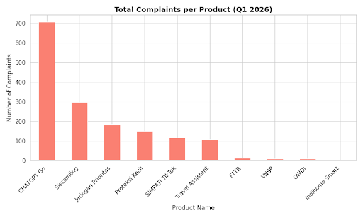
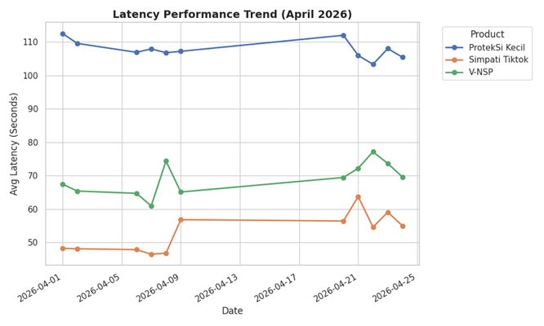
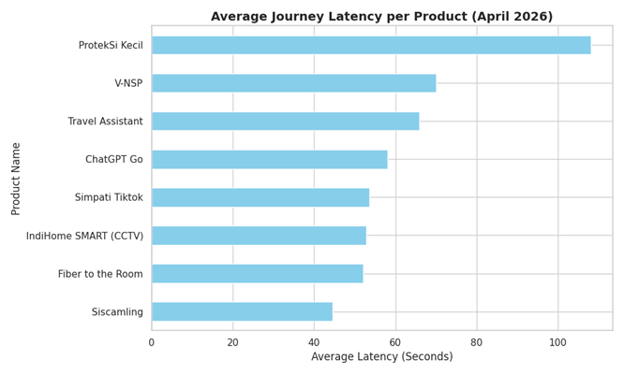
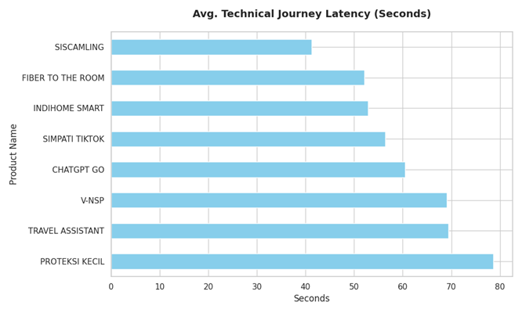


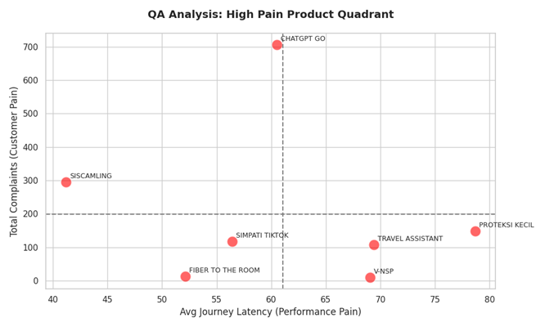

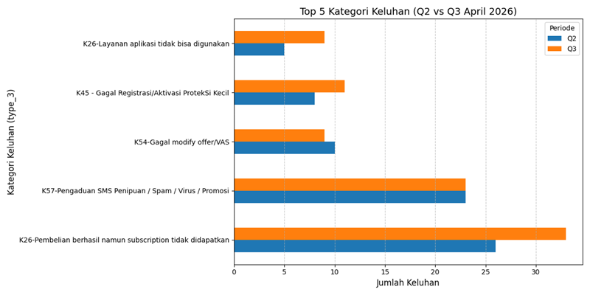
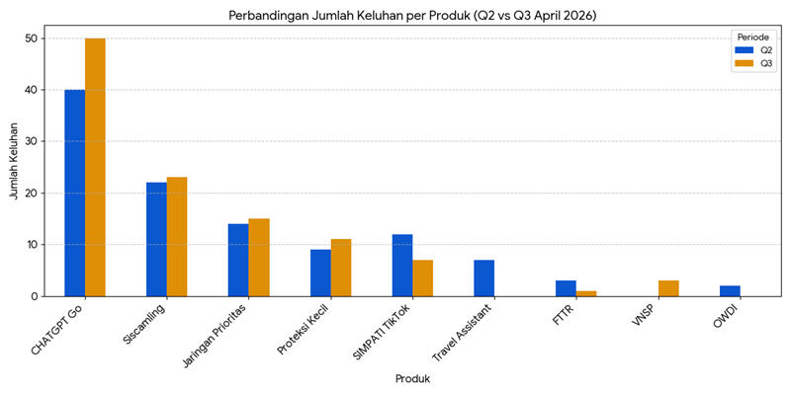
Prioritas Perbaikan: Tingginya keluhan pada CHATGPT Go (706 laporan) berbanding terbalik dengan rata-rata latensi tesnya yang berada di angka menengah (~58 detik). Hal ini mengindikasikan bahwa masalah utama bukan pada kecepatan aplikasi, melainkan pada kegagalan fungsional (layanan tidak dapat digunakan meski paket aktif).

Optimasi Alur: Fitur ProtekSi Kecil memerlukan peninjauan UX/Alur teknis untuk mengurangi total waktu journey yang saat ini masih di atas 100 detik.

Stabilitas Fixed Broadband: Produk seperti Fiber to the Room (FTTR) dan IndiHome SMART menunjukkan performa latensi yang sangat konsisten dan volume keluhan yang sangat rendah (<15 laporan), menjadikannya layanan paling stabil di kuartal ini.

Berdasarkan analisis terhadap data sentimen pelanggan (Notes/Detail Complain) yang disinkronisasikan dengan hasil pengujian teknis (QA Logs) untuk periode Q1 2026, berikut adalah rincian masalah utama per produk:
1. CHATGPT Go
Analisis Keluhan: Produk ini memiliki volume keluhan tertinggi (706 laporan).

Detail Masalah: Keluhan dominan adalah Usage Failure (83 kasus), di mana pelanggan melaporkan paket sudah aktif secara sistem namun layanan tetap tidak dapat digunakan di dalam aplikasi.

Korelasi QA: Secara teknis, rata-rata waktu journey adalah 58,11 detik. Masalah utama bukan pada kecepatan akses, melainkan pada sinkronisasi hak akses (provisioning) setelah pembelian paket.

2. Travel Assistant
Analisis Keluhan: Fokus pada kendala penggunaan di luar negeri (Roaming).

Detail Masalah: Pelanggan mengeluhkan paket Roamax Western yang sudah dibeli dan aktif di nomor utama, namun saat sampai di negara tujuan, muncul notifikasi SMS "tidak memiliki paket".

Korelasi QA: Pengujian teknis menunjukkan rata-rata journey 65,82 detik. Keluhan ini mengarah pada isu registrasi jaringan di partner roaming atau deteksi kuota internasional yang tidak akurat pada interface pengguna.

3. SIMPATI TikTok
Analisis Keluhan: Masalah spesifik pada penggunaan kuota aplikasi.

Detail Masalah: Terdapat laporan mengenai ketidaksesuaian spesifikasi produk, seperti kuota TikTok yang justru bisa digunakan untuk WhatsApp atau sebaliknya, serta konsumsi pulsa reguler meskipun paket TikTok masih tersedia.

Korelasi QA: Performa teknis cukup stabil dengan rata-rata 53,65 detik. Insight menunjukkan perlunya peninjauan kembali pada konfigurasi billing (PCRF) agar penggunaan kuota benar-benar terisolasi pada aplikasi yang ditentukan.

4. Siscamling
Analisis Keluhan: Volume keluhan teknis cukup tinggi (296 laporan) meskipun merupakan produk tercepat secara teknis.

Detail Masalah: Mayoritas dikategorikan sebagai Other Technical Issues (291 kasus), yang mencakup kegagalan memuat tampilan CCTV atau error saat akses akun IndiHome.

Korelasi QA: Memiliki latency paling rendah yaitu 44,60 detik. Kontradiksi ini menunjukkan bahwa meskipun menu terbuka cepat, stabilitas aliran data (streaming/feed) di dalam fitur tersebut sering mengalami gangguan.

5. V-NSP
Analisis Keluhan: Terdeteksi adanya isu performa dan latensi.

Detail Masalah: Keluhan pelanggan selaras dengan hasil temuan QA mengenai status "Lambat".

Korelasi QA: Tercatat insiden di mana menu V-NSP membutuhkan waktu hingga 62,40 detik untuk terbuka. Rata-rata journey April adalah 70,00 detik, tertinggi kedua setelah ProtekSi Kecil, yang mengonfirmasi ketidaknyamanan pelanggan terkait kecepatan respon menu.

6. ProtekSi Kecil
Analisis Keluhan: Keluhan teknis berjumlah 149 laporan.

Detail Masalah: Pengguna sering merasa bingung dengan alur pembelian yang panjang.

Korelasi QA: Memiliki journey terlama yaitu 108,07 detik karena banyaknya langkah (5 langkah detail). Insight utama adalah kebutuhan untuk simplifikasi UI/UX guna mengurangi beban durasi transaksi yang dialami pelanggan.

Kesimpulan Strategis:
Isu utama pada produk digital (ChatGPT Go, Travel Assistant, TikTok) bukan terletak pada performa kecepatan aplikasi, melainkan pada reliabilitas layanan (Service Reliability) pasca-beli. Sebaliknya, pada produk infrastruktur/utility (V-NSP, ProtekSi Kecil), masalah utama yang dirasakan pelanggan adalah latensi teknis yang tinggi.

perbandingan antara Q2 (13 - 19 April) dan Q3 (20 - 26 April) untuk kategori produk dan detail keluhan (notes).

1. Perbandingan Keluhan per Produk

Grafik pertama menunjukkan distribusi keluhan untuk setiap produk. ChatGPT Go tetap menjadi produk dengan volume keluhan tertinggi di kedua periode.

ChatGPT Go: Meningkat dari 40 keluhan (Q2) menjadi 50 keluhan (Q3).

Siscamling & Jaringan Prioritas: Mengalami sedikit peningkatan jumlah laporan.

SIMPATI TikTok: Mengalami penurunan keluhan dari 12 menjadi 7.

Travel Assistant: Menurun drastis dari 7 keluhan di Q2 menjadi tidak ada laporan di Q3.

2. Perbandingan Detail Keluhan (Kategori Masalah)

Grafik kedua menunjukkan kategori masalah (Type 3) yang paling sering dilaporkan.

Masalah Utama: "Pembelian berhasil namun subscription tidak didapatkan" meningkat signifikan dari 26 menjadi 33 laporan. Ini merupakan isu kritikal yang paling banyak dialami pengguna ChatGPT Go.

SMS Spam/Penipuan: Tetap stabil di angka 23 laporan per minggu.

Aplikasi Tidak Bisa Digunakan: Mengalami tren kenaikan hampir dua kali lipat (dari 5 ke 9 laporan).

Insight & Analisis Utama
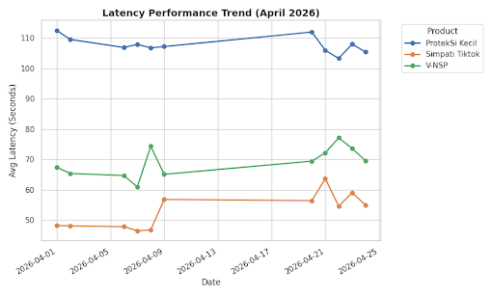
1. Isu Sistemik pada ChatGPT Go:

Terdapat peningkatan keluhan sebesar 25% pada Q3 untuk produk ChatGPT Go. Berdasarkan notes detail, masalah utama adalah pelanggan sudah membayar (saldo terpotong) namun tidak menerima SMS aktivasi dari 777 atau tidak mendapatkan akses premium.

Beberapa pelanggan melaporkan status akun tetap "Free" meskipun transaksi sukses. Hal ini menunjukkan adanya kendala sinkronisasi antara sistem pembayaran Telkomsel dan mitra aplikasi.

2. Kebutuhan Refund/Kompensasi:

Banyak keluhan di Q3 yang berstatus "Hard Complaint" di mana pelanggan meminta refund karena tidak bisa menggunakan layanan sama sekali setelah beberapa hari aktivasi.

3. Efektivitas Penanganan Travel Assistant:
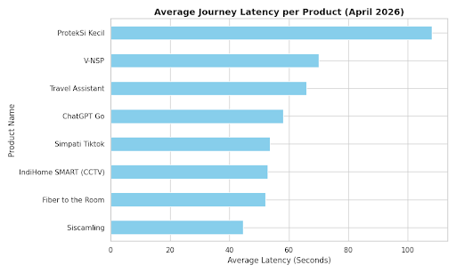

Produk Travel Assistant berhasil menekan angka keluhan hingga nol di Q3. Ini mengindikasikan adanya perbaikan sistem atau selesainya isu teknis yang sempat muncul di pertengahan bulan.

4. Tren Pengaduan SMS Penipuan (Siscamling):

Meskipun volume keluhan produk digital berubah-ubah, laporan mengenai SMS Penipuan/Spam (K57) sangat stabil. Ini menunjukkan aktivitas fraudulent dari pihak luar yang konsisten menyerang pelanggan di bulan April.

Rekomendasi: Perlu dilakukan investigasi teknis segera pada alur pengiriman SMS aktivasi dari sender 777 untuk produk ChatGPT Go, karena pola "Saldo Terpotong - Benefit Tidak Masuk" semakin meningkat di minggu ketiga (Q3).

Top5
product_name | type_3 | Count
CHATGPT Go | K26-Pembelian berhasil namun subscription tidak didapatkan | 430
CHATGPT Go | K26-Layanan aplikasi tidak bisa digunakan | 78
Jaringan Prioritas | K54-Gagal modify offer/VAS | 91
Proteksi Kecil | K45 - Gagal Registrasi/Aktivasi ProtekSi Kecil | 133
Siscamling | K57-Pengaduan SMS Penipuan / Spam / Virus / Promosi | 265

Top 5 Komplain

Ceto
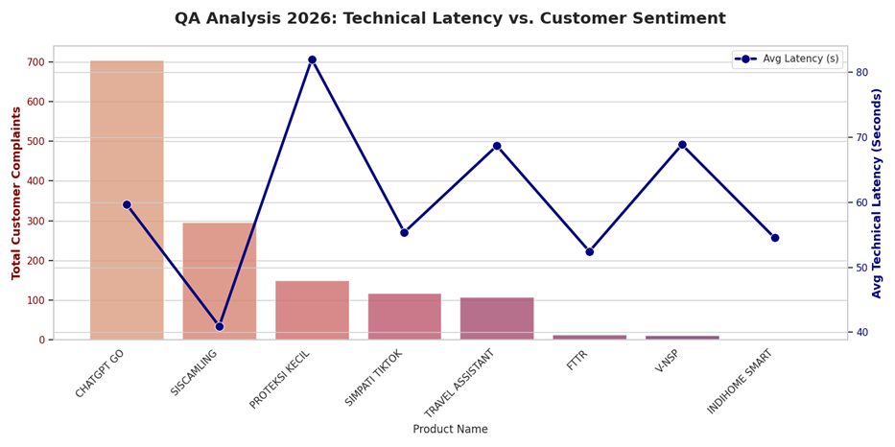
Product Periode 20sd24Apr | Avg. Latency (s) | Qty (Trans) | Status
Siscamling | 44.60s | 29 | OK
Simpati Tiktok | 53.65s | 33 | OK
ChatGPT Go | 58.11s | 31 | OK
Travel Assistant | 65.82s | 32 | OK
V-NSP | 70.00s | 33 | 1 Lambat
ProtekSi Kecil | 108.07s | 33 | OK
Fiber to the Room (FTTR) | 52.11s | 30 | OK
IndiHome SMART (CCTV) | 52.90s | 30 | OK

